Лист1
Заголовок | Описание | Шаги воспроизведения | Фактический результат | Ожидаемый результат | Окружение | Вложения | Дата выявления | Категория | Статус | Дата исправления
Отстутствие скрытия пароля при регистрации | В окне регистрации пользователя про вводе персональных данных пользователя в поле "Пароль" символы, используемые при вводе пароля никак не скрыты. При вводе пароля он отображается на экране. Это приводит к утечке персональных данных. | 1)Пользователь нажимет кнопку "Регистрация" в окне авторизация.2) Пользователь вводит свой логин и пароль. 3) Система отображает вводимый пароль, никак не скрывая его. | Пароль от приложения, который вводит пользователь не скрыт, не защищен | При вводе пароля пароля символя должны быть скрыты с помощью символов "*" при регистрации. | Тестовая среда | 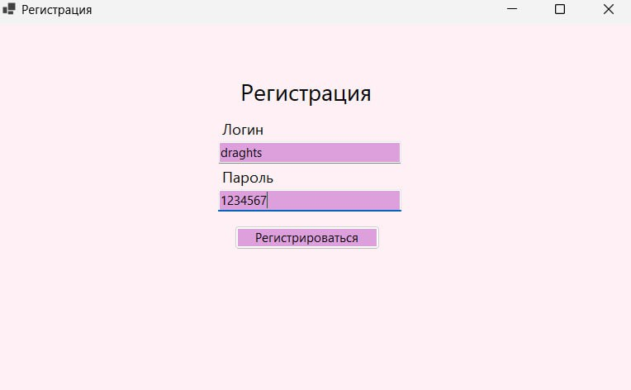 | 26.04.2025. | Средний | Исправлено | 27.04.2025.
Отстутствие скрытия пароля при авторизации. | В окне авторизации пользователя про вводе персональных данных пользователя в поле "Пароль" символы, используемые при вводе пароля никак не скрыты. При вводе пароля он отображается на экране. Это приводит к утечке персональных данных. | 1) Пользователь заходит в приложение и вводит свой логин в соответсвующее поле. 2) Пользователь выбирает поле "Пароль" и вводит свой персональный пароль от приложения. 3) Система отображает пароль, никак не скрывая его символами | Пароль от приложения, который вводит пользователь не скрыт, не защищен при авторизации | При вводе пароля пароля символя должны быть скрыты с помощью символов "*" при авторизации. | Тестовая среда | 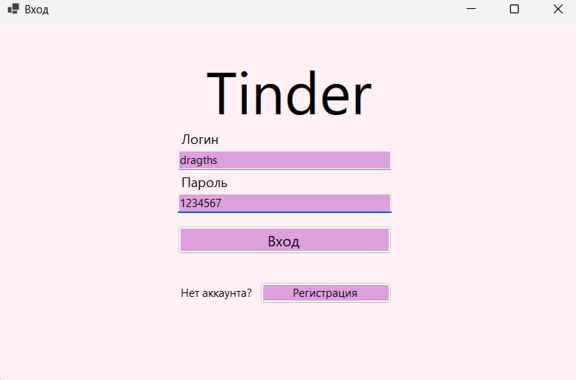 | 2025-04-26 | Средний | Исправлено | 2025-04-27
Отсутствие выпадающего спика в поле при анкетировании | В окне анкетирования при нажатии на поле "Пол" не загружается выпадающий список возможных для выбора позиций. Незаполненное поле вызовет ошибку при создании профиля в приложении. | 1) Пользователь при регистрации в приложении в окне анкетирования нажимает на поле "Пол". 2) Система отображает выпадающий список из одной пустой строки. Отсутствуют список позиций для выбора. | Пользователь не может завершить регистрацию в приложении при незаполненном поле. | При нажетии на поле под названием "Пол" отображается выпадающий список позиций (женский/мужской). | Тестовая среда | 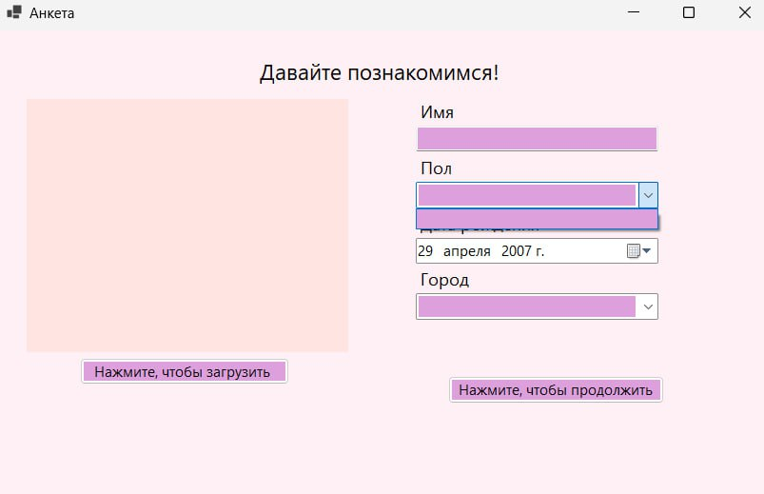 | 2025-04-26 | Высокий | Исправлено | 2025-04-27
Отсутствие выпадающего спика в поле при анкетировании | В окне анкетирования при нажатии на поле "Город" не загружается выпадающий список возможных для выбора позиций. Незаполненное поле вызовет ошибку при создании профиля в приложении. | 1) Пользователь при регистрации в приложении в окне анкетирования нажимает на поле "Город". 2) Система отображает выпадающий список из одной пустой строки. Отсутствуют список позиций для выбора. | Пользователь не может завершить регистрацию в приложении при незаполненном поле. | При нажетии на поле под названием "Пол" отображается выпадающий список из городов России. | Тестовая среда | 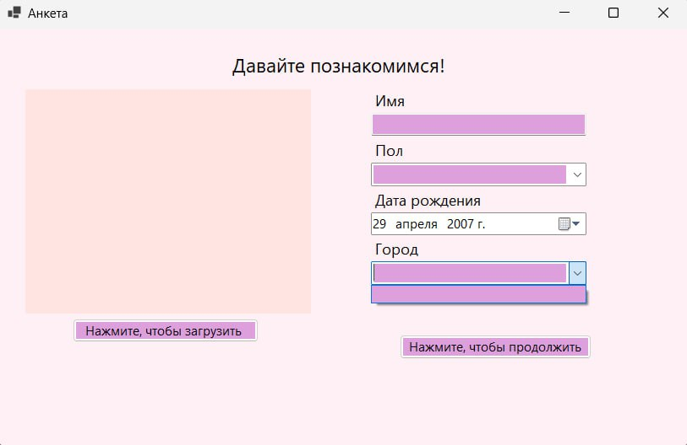 | 2025-04-26 | Высокий | Исправлено | 2025-04-27
Возмоность написания имени пользователя с маленькой буквы. | В окне анкетирования при заполнении имени пользователя можно использовать маленикие буквы. Это приводит к логической ошибке. | 1) В первом окне анкетирования пользователь нажимает на поле "Имя". 2) Система дает доступ для заполнения данного поля. 3) Пользователь может начать ввод имени с маленькой буквы и сисема не выдаст ошибки. | Пользователь может создать аккаунт с именем, начинающимся с маленькой буквы. | Пользователь не может использовать маленькие буквы в начале строки при заполнении имени. Система должна выдавать предупреждение об ошибке и некорректном вводе. | Тестовая среда | 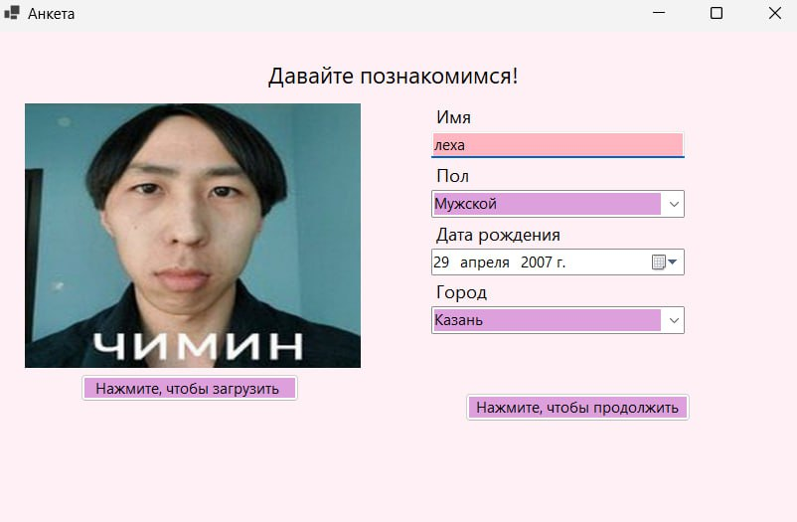 | 2025-04-26 | Низкий | Исправлено | 2025-04-27
Возмоность использования цифр при заполнении имени пользователя. | В окне анкетирования при заполнении имени пользователя можно использовать цифры. Это приводит к логической ошибке и некорректной информации о пользователе. | 1) В первом окне анкетирования пользователь нажимает на поле "Имя". 2) Система дает доступ для заполнения данного поля. 3) Пользователь может использовать недопустимые символы(цифры) при заполнении поля и система не выдаст ошибки. | Пользователь может создать аккаунт с именем, при заполнении которого использовались цифры. | Пользователь не может использовать цифры заполнении имени. Система должна выдавать предупреждение об ошибке и некорректном вводе. | Тестовая среда | 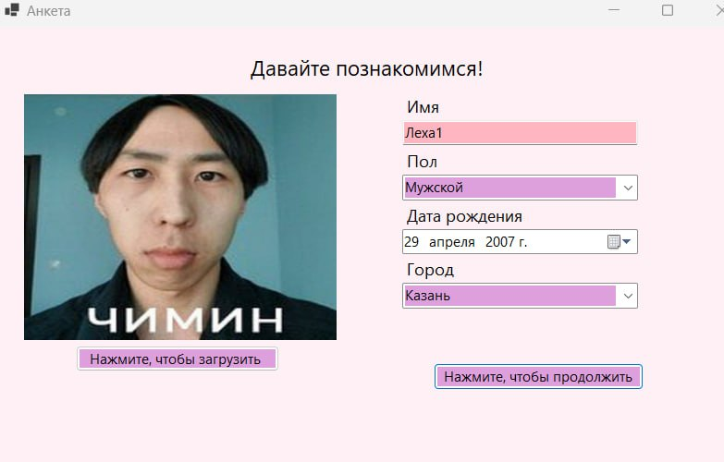 | 2025-04-26 | Низкий | Исправлено | 2025-04-27
Ошибка при сохраниении профиля. | При завершении анкетирования и нажатии кнопки "Создать анкету" система выдает предупреждение об ошибке при сохранении профиля. Это приводит к потере данных. | 1) Пользователь нажимает на кнопку "Зарегистрироваться". 2) Система открывает форму для заполнения логина и пароля. 3) Пользователь заполняет необходимые поля. 4) Система открывает анкету. 5) Пользователь заполняет все поля анкеты и нажимает кнопку "Создать анкету". 6) Система выдает сообщение "Ошибка при сохранении профиля". | Пользователь не может создать анкету и завершить регистрацию для дальнейшего использования приложения. | При завершении прохождения анкеты пользователем и нажатии кнопки "Создать анкету" система сохраняет все данных о пользователе и создает его профиль. | Тестовая среда | 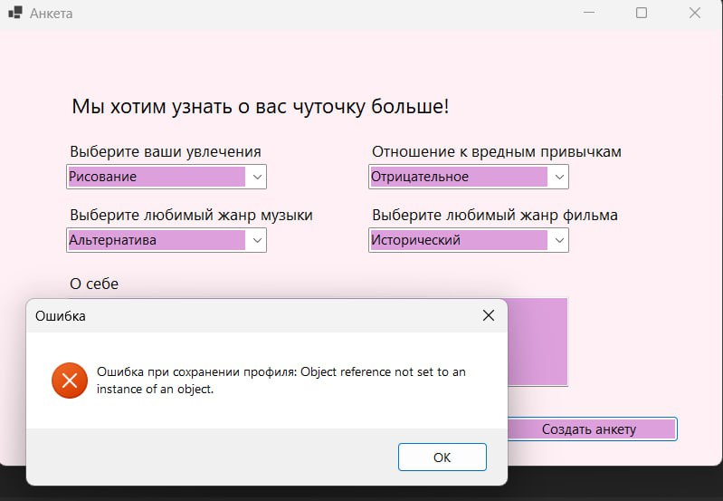 | 2025-04-26 | Высокий | Исправлено | 2025-04-28
Ошибка при сохранении данных пользователя после анкетирования. | При завершении анкетирования и нажатии кнопки "Создать анкету" система выдает предупреждение об ошибке при сохранении данных пользователя. Это приводит к потере данных. | 1) Пользователь нажимает на кнопку "Зарегистрироваться". 2) Система открывает форму для заполнения логина и пароля. 3) Пользователь заполняет необходимые поля. 4) Система открывает анкету. 5) Пользователь заполняет все поля анкеты и нажимает кнопку "Создать анкету". 6) Система выдает сообщение "Ошибка при сохранении данных". | Пользователь не может создать анкету и завершить регистрацию для дальнейшего использования приложения. Данные о пользователя не сохраняются в базе данных. | При завершении прохождения анкеты пользователем и нажатии кнопки "Создать анкету" система сохраняет все данных о пользователе в базе данных и создает его профиль. | Тестовая среда | 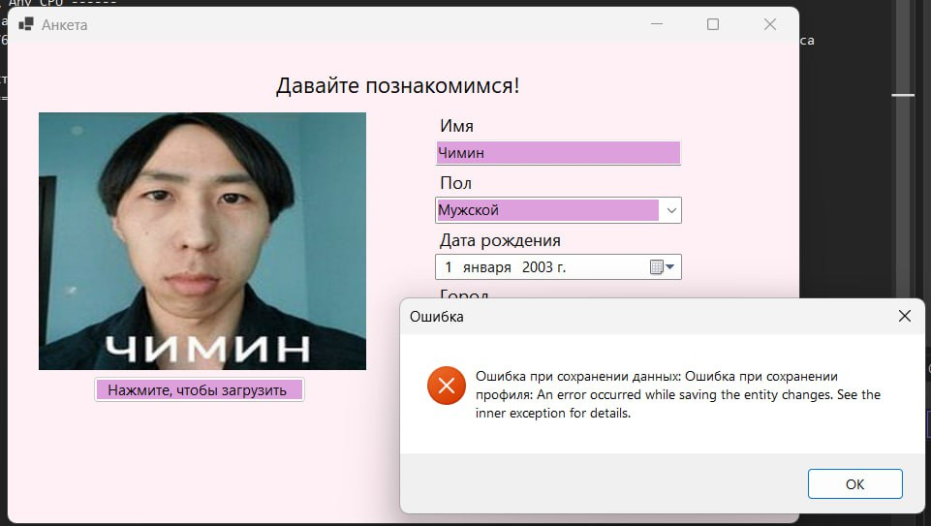 | 2025-04-29 | Высокий | Исправлено | 2025-04-30
Возможность создадать несколько профилей с одинаковыми логинами. | После создания профиля с одним логином возможно создать профиль с идентичным логином и система не выдаст ошибки. Это проводит к пробемам безопасности и незащищенности данных пользователей. | 1) Пользователь проходит регистрацию, заполнив форму с логином и паролем, и создает профиль. 2) Другой пользователь проходить регистрацию, указывая в качестве логина совего профиля уже существующий в базе данных логин, и созадет профиль. 3) При входе в систему с двумя одинаковымии логинами сисема не выдает никаких ошибок. | Пользователи могут войти в приложения, имея одинаковые логины. | При создании второго аккаунта с уже существующим логином система должна выдавать предупреждение об ошибке и указывать на дублироание логинов. | Тестовая среда | 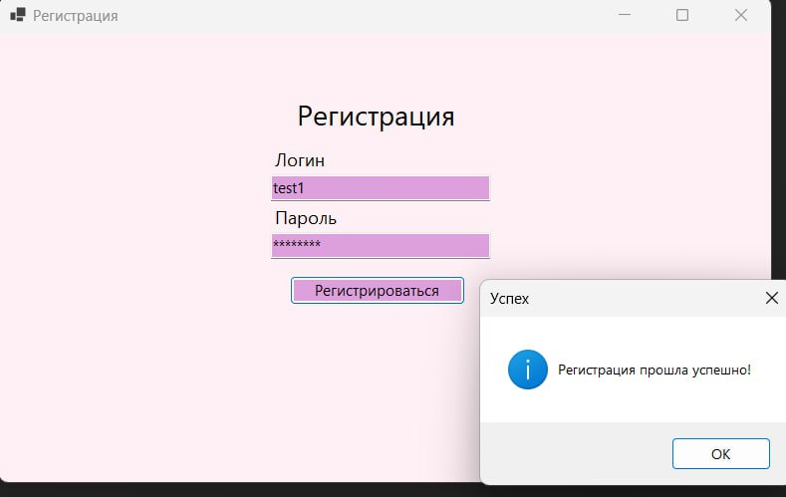 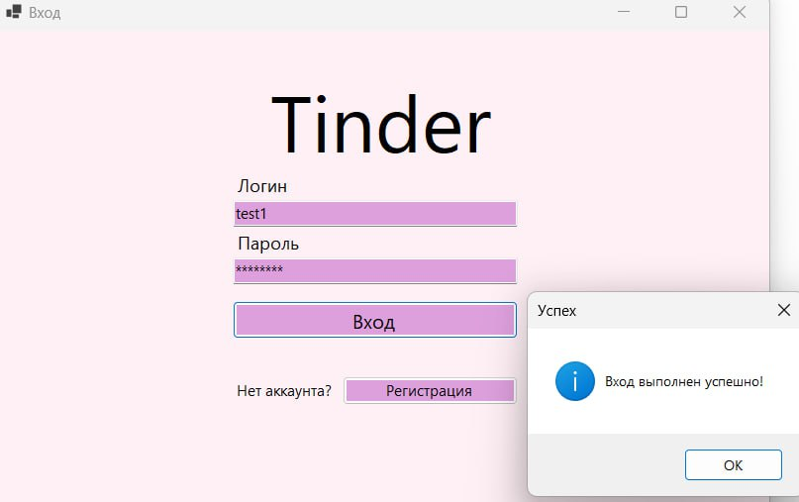 | 2025-04-29 | Средний | Исправлено | 2025-05-02
Отсутствие поля для номера телефона при регистрации. | В первом окне для регистрации пользователя отсутствует поле для заполнения номера телефона пользователя. В макете прилодения это поле присутствует. | 11) Пользователь нажимает на кнопку "Зарегистрироваться". 2) Система открывает форму для заполнения логина и пароля. 3) Пользователь заполняет необходимые поля. 4) Система открывает анкету. 5) пользователю не видет поле для заполнения своего номера телефона. | Пользователь не может заполнить поле для номера телефона, так как это поле не существует. | При анкетировании пользователь должен видеть поле для номера телефона и иметь возможность его заполнить для прохождения регистрации. | Тестовая среда | 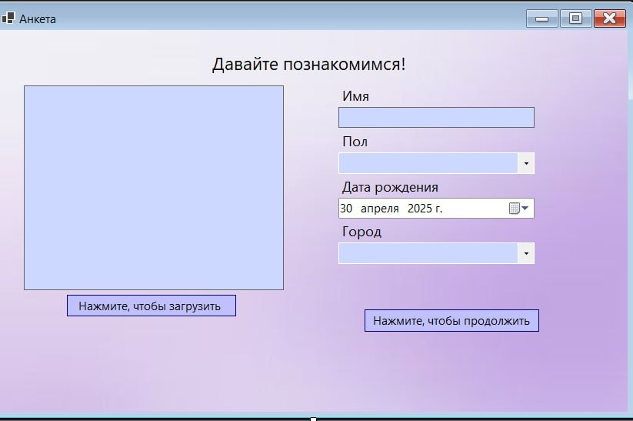 | 2025-05-08 | Средний | Исправлено | 2025-05-11
Нерабочая кнопка для возвращения из окна для просмотра профиля на главное окно. | В окне просмотра профиля кнопка для возвращения на главние окно является не рабочей. При нажатии на кнопку пользователь так же находится в окне для просмотра профиля. | 1) Пользователь создает профиль в приложении, проходя анкетирование. 2) На главном окне пользователь нажимает кнопку "Мой профиль". 3) Система открывает окно для промотра профиля. 4) Пользователь нажимает кнопку для возвращения на главный экран. 5) При нажатии на эту кнопку система не возвращает пользователя на гавное окно. | Пользователь не может вернуться с окна для просмотра профиля на главное окно. | В окне для просмотра профиля при нажатии на кнопу для возвращения в главное окно система должна перебрасывать пользователя на данное окно. | Тестовая среда | 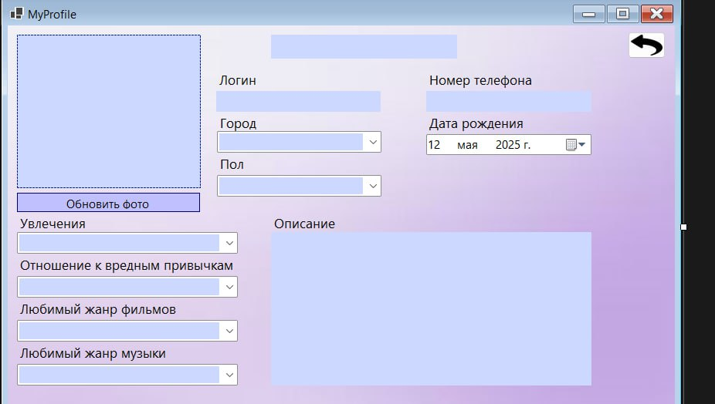 | 2025-05-11 | Низкий | Исправлено | 2025-05-13
Ошибка маштабирования фона в окне авторизации. | В окне авторизации некорректно матабируется фон. Несоответствие макетам приложения. | 1) Пользователь заходит в приложение. 2) Система открывает окно авторизации. 3) Пользователь видит некорректное маштабирование фона окна. | Текущий фон не соответствует макететам приложения. Возникает ошибка маштабирования фона. | При входе при приложение в окне авторизации пользователь должен видеть фон, соответствующий макетам приложения, и корректного маштабирования. | Тестовая среда | 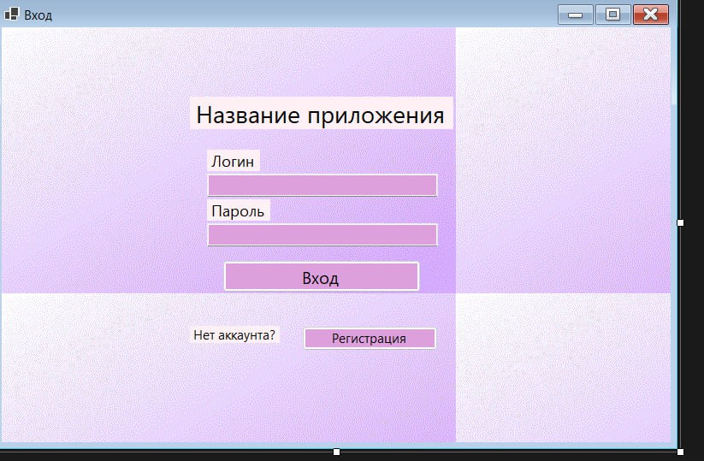 | 2025-05-12 | Низкий | Исправлено | 2025-05-12
Ошибка при сохранении профиля. Потеря данных после регистарции. | После прохождения регистарции/анкетирования профиль не создается. Возникает ошибка при сохранении данных. Персональные данных пользователя потеряны. | 1) Пользователь открывает приложение и нажимает на регистарцию. 2) После прохождения регистрации пользователь нажимает кнопку "Создать профиль". 3) Система выдает ошибку при сохранении данных. | Пользователь не может создать провиль для дальнейшего использования приложения. | Пользователь должен иметь возможность созать профиль, чтобы его данных были сохранены и внесены в базу данных. | Тестовая среда | 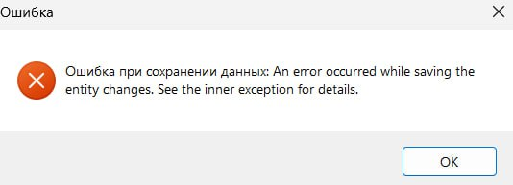 | 2025-05-12 | Высокий | Исправлено | 2025-05-12
Ошибка при использовании конпки для возвращения на главный экран. | При нажатии на кнопку для возвращения на главное окно из окна для просмотра профиля возникает ошибка. Приложение дальше не работает. | 1) Пользователь запусткает приложение и входит в свой профиль. 2) В главном окне пользователь нажимает на кнопку "Мой профиль". 3) Система открывает окно для просмотра профиля. 4) Пользователь нажимает кнопку для возвращения на главный экран. 5) Система выдает ошибку. | Пользователь не может вернуться с окна для просмотра профиля на главное окно. | Пользователь должени иметь возможность вернуться на главное окно, нажав на соответствующую кнопку. | Тестовая среда | 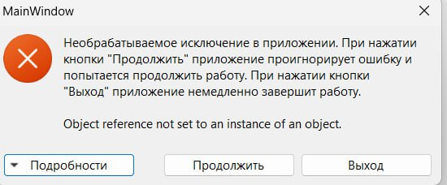 | 2025-05-12 | Высокий | Исправлено | 2025-05-12
Некорректное маштабирование фото пользователя в окне просмотра профиля. | При просмотре профиля фото пользователя неправильно маштабируется в поле для изобрадения пользователя. Все фото не вмещается в поле . | 1) Пользователь входит в свой аккаунт и нажимает на конпку "Мой профиль". 2) Система открывает окно для просмотра профиля. 3) пользователь видеть некорректно маштабированное изображение в поле. | Фото пользователя обрезано и не вмещается польностью в поле. Ошибка маштаба. | Фото должно полностью быть видно при просмотре профиля, в правильном маштабе. | Тестовая среда | 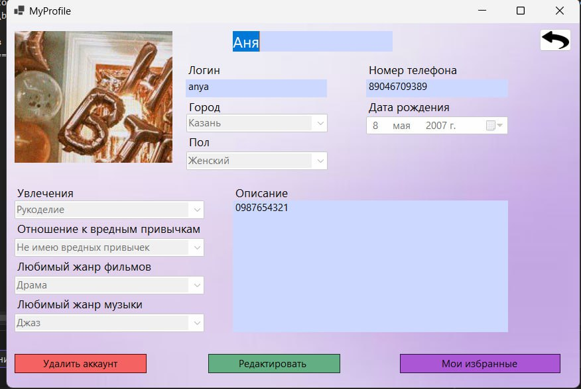 | 2025-05-13 | Средний | Исправлено | 2025-05-14
В поле "Пол" в выпадающемся списке позиции для выбора дублируются. | При редактировании профиля в поле "Пол" в выпадающем списке позиции повторяются 2 раза. | 1) Пользователь заходит в приложение и открывает окно просмотра профиля. 2) Система открывает данное окно. 3) Пользователь нажимает кнопку "Редактировать" и выбирает поле "Пол". 4) Система открывает выпадающей список с повторяющимися позициями. | Пользователь видеть две одинакые позиции в выпадающем списке поля "Пол". | При заполнении поля в выпадающем списке все позиции должны быть в единственном экземпляре. | Тестовая среда | 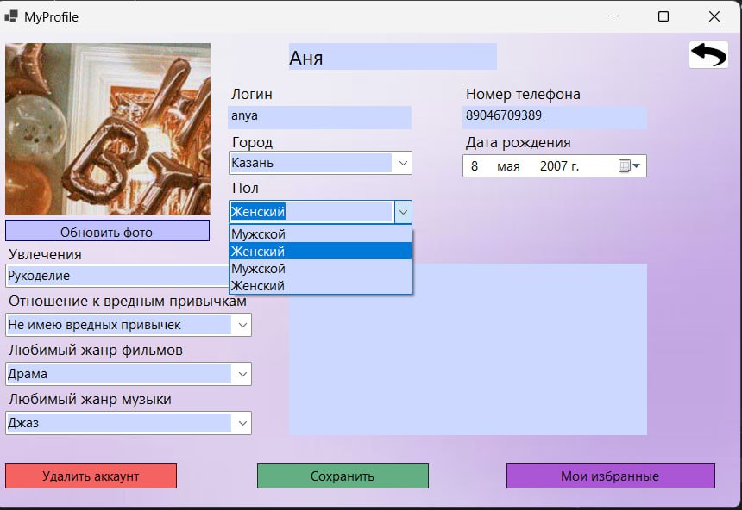 | 2025-05-13 | Средний | Исправлено | 2025-05-14
В поле "Любимый жанр музыки" в выпадающемся списке позиции для выбора дублируются. | При редактировании профиля в поле "Любимый жанр музыки" в выпадающем списке позиции повторяются 2 раза. | 1) Пользователь заходит в приложение и открывает окно просмотра профиля. 2) Система открывает данное окно. 3) Пользователь нажимает кнопку "Редактировать" и выбирает поле "Любимый жанр музыки". 4) Система открывает выпадающей список с повторяющимися позициями. | Пользователь видеть две одинакые позиции в выпадающем списке поля "Любимый жанр музыки". | При заполнении поля в выпадающем списке все позиции должны быть в единственном экземпляре. | Тестовая среда | 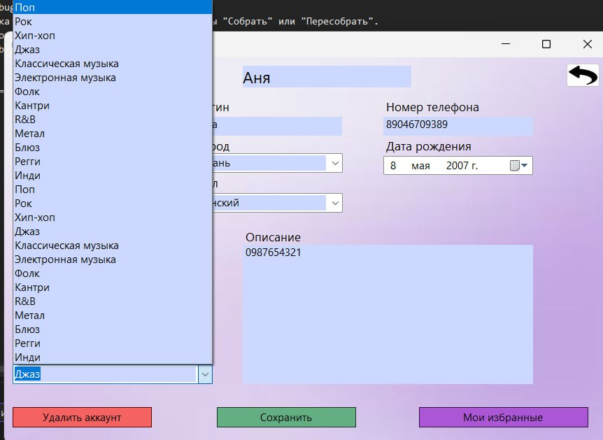 | 2025-05-13 | Средний | Исправлено | 2025-05-14
В поле "Отношение к вредным привычкам" в выпадающемся списке позиции для выбора дублируются. | При редактировании профиля в поле "Отношение к вредным привычкам" в выпадающем списке позиции повторяются 2 раза. | 1) Пользователь заходит в приложение и открывает окно просмотра профиля. 2) Система открывает данное окно. 3) Пользователь нажимает кнопку "Редактировать" и выбирает поле "Отношение к вредным привычкам". 4) Система открывает выпадающей список с повторяющимися позициями. | Пользователь видеть две одинакые позиции в выпадающем списке поля "Отношение к вредным привычкам". | При заполнении поля в выпадающем списке все позиции должны быть в единственном экземпляре. | Тестовая среда | 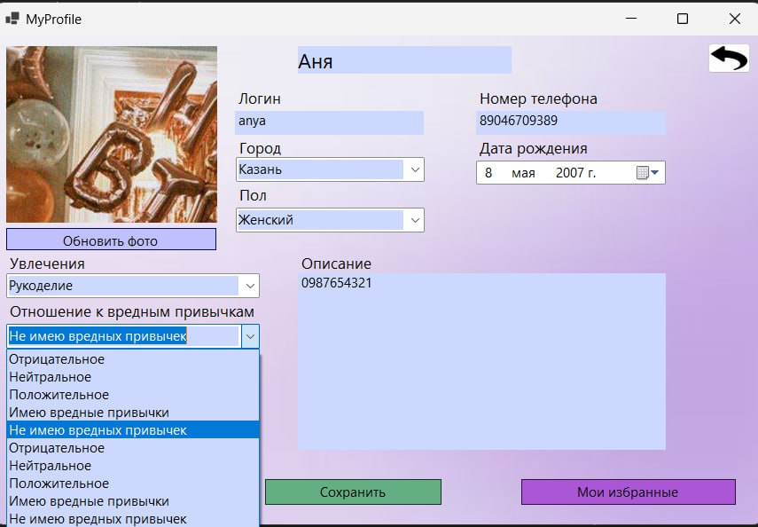 | 2025-05-13 | Средний | Исправлено | 2025-05-14
В поле "Любимый жанр фильмов" в выпадающемся списке позиции для выбора дублируются. | При редактировании профиля в поле "Любимый жанр фильмов" в выпадающем списке позиции повторяются 2 раза. | 1) Пользователь заходит в приложение и открывает окно просмотра профиля. 2) Система открывает данное окно. 3) Пользователь нажимает кнопку "Редактировать" и выбирает поле "Любимый жанр фильмов ". 4) Система открывает выпадающей список с повторяющимися позициями. | Пользователь видеть две одинакые позиции в выпадающем списке поля "Любимый жанр фильмов". | При заполнении поля в выпадающем списке все позиции должны быть в единственном экземпляре. | Тестовая среда | 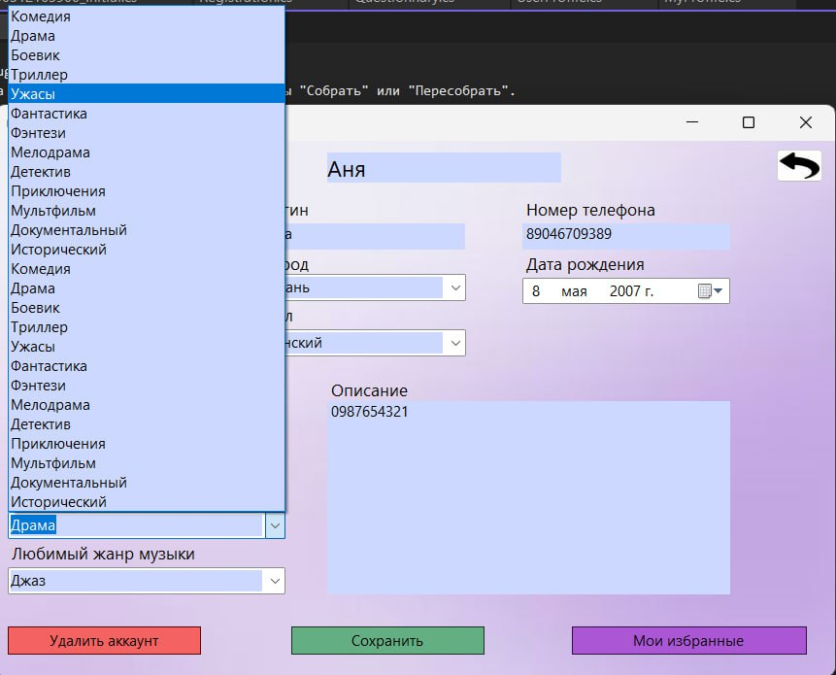 | 2025-05-13 | Средний | Исправлено | 2025-05-14
В поле "Увлечения" в выпадающемся списке позиции для выбора дублируются. | При редактировании профиля в поле "Увлечения" в выпадающем списке позиции повторяются 2 раза. | 1) Пользователь заходит в приложение и открывает окно просмотра профиля. 2) Система открывает данное окно. 3) Пользователь нажимает кнопку "Редактировать" и выбирает поле "Увлечения". 4) Система открывает выпадающей список с повторяющимися позициями. | Пользователь видеть две одинакые позиции в выпадающем списке поля "Увлечения". | При заполнении поля в выпадающем списке все позиции должны быть в единственном экземпляре. | Тестовая среда | 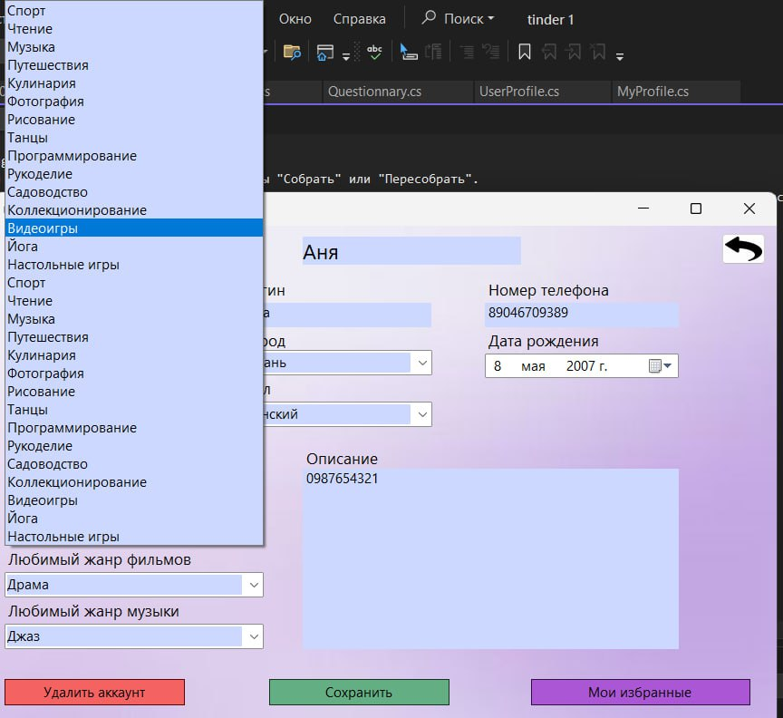 | 2025-05-13 | Средний | Исправлено | 2025-05-14
В окне "Мои избранные" дублируются карточки с профилями рекомендованных людей. | При сохранении рекомендованных профилей в "Мои избранные" карточки повторяются 2 раза. | 1) Пользователь сохраняет в рекомендации в "Мои избранные". 2) Пользователь открывает окно для просмотра профиля и нажимает на "Мои избранные". 3) В окне для просмотра сохраненных профилей пользователь видом дублирующиеся карточки профилей. | Пользователь видеть две одинакые позиции в списке "Мои избранные". | В списке "Мои избранные" каждая карточка профиля должна быть в единственном экземпляре. | Тестовая среда | 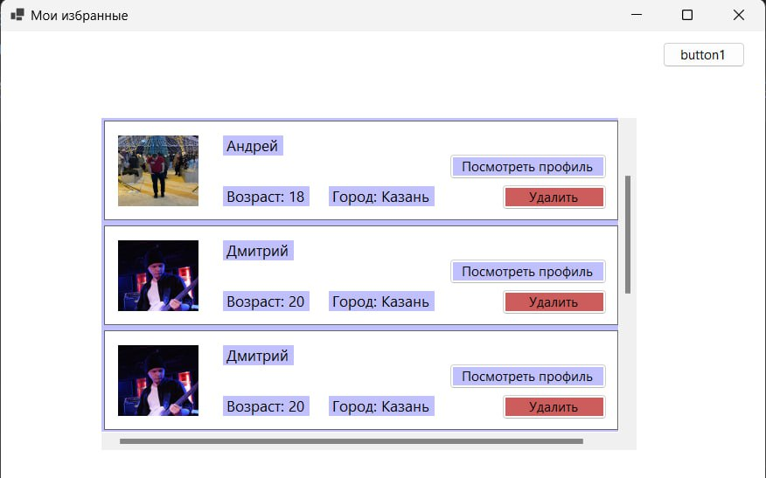 | 2025-05-13 | Высокий | Исправлено | 2025-05-14
При удалении профиля из списка "Мои избранные " карточка профиля не удаляется. | Когда пользователь удаляет карточку профиля из "Мох избранных", они не исчезают, а остаются в списке. | 1) Пользователь сохраняет в рекомендации в "Мои избранные". 2) Пользователь открывает окно для просмотра профиля и нажимает на "Мои избранные". 3) Пользователь нажимает на "Удалить профиль" и каточка профиля не удаляется, а осается в списке. | При удалении профилей из "Моих избранных", они отстаютя в самом списке. | При нажатии на кнопку "Удалить профиль" карточка профиля должна исчезнуть из списка и должны внестись изменения в базу данных. | Тестовая среда | 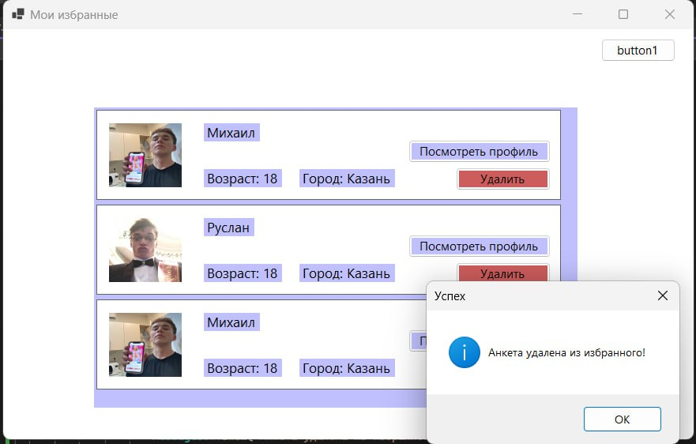 | 2025-05-13 | Высокий | Исправлено | 2025-05-14
Неотображение текста в окнах ошибок и названий кнопок. | В окне авторизации не отображаются название кнопок и при нажатии на "Вход" сисема выдает ошибку без какго-либо текста. | 1) Пользователь заполняет логин и пароль и нажимает на кнопку без названя, которая должна отвечать за вход в систему. 2 ) Система выдает ошибку без какого либо пояснения. | Прользоваетль не может войти в свой уже существующий аккаунт. | Пользователь должен иметь возможность входить в свой профиль для дальнейшего использования приложения. | Тестовая среда | 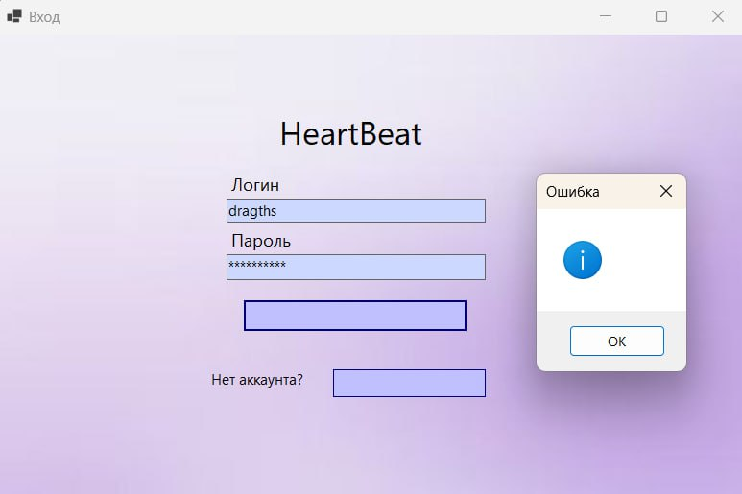 | 2025-05-14 | Высокий | Исправлено | 2025-05-14

